Kaarrelaskuri
Kaarrelaskuri |  | Päivitä vain vihreäpohjaisia ruutuja.
 |  | Keltapohjaiset luvut ovat laskurin laskemia tuloslukuja, eikä käyttäjän pidä niitä muuttaa.

 | Kaarresäde, m | r | 50 | Kirjoita tähän käytettävä kaarresäde.
 | Käännöskulma, astetta | a | 110 | Kirjoita tähän käännöskulma.
 | Kaarteen alun etäisyys, m | e | 35.01
 | Oikaisu, m | o | 11.04 |  | Kaarrelevitystaulukko (sisäkaarteen levitys)
 | Kaarteen pituus, m | p | 61.09 |  | Kaarresäde, m | Levitys, m
e
rad | 0.9599310886 |  |  |  | 20 | 3
cot | 0.70020753821 |  |  |  | 30 | 2
e
o
Tien keskilinja
Kateettien neliöiden summa | 3725.73 |  |  |  | 40—50 | 1.5
p
Hypotenuusa | 61.038729438 |  |  |  | 60—90 | 1
a
Kulman puolikas | 55 |  |  |  | 100—110 | 0.5
Keskuskulman puolikas | 35 |  |  |  | 120< | 0
Keskuskulma | 70

r
r= kaarresäde, m
a=käännöskulma, astetta
e=kaarteen alun etäisyys, m
o=kaarteen keskilinjan oikaisu, m
p=kaarteen keskilinja pituus, m

Kaarremittari
Tien keskilinja
Kaarremittari |  |  |  |  | Päivitä vain vihreäpohjaisia ruutuja.
Olemassa olevan tien kaarresäteen mittaukseen. |  |  |  |  | Keltapohjaiset luvut ovat laskurin laskemia tuloslukuja, eikä käyttäjän pidä niitä muuttaa.
 |  |  |  |  |  |  |  | 1.5 | 7.85
jp
k
b
o
 |  |  |  |  |  |  |  | 2.25 | 61.6225 | 63.8725
a
j/2
j
 | jänteen pituus, m | j | 15.7 | Kirjoita tähän mittaamasi jänteen pituus, m |  | Kaarrelevitystaulukko (sisäkaarteen levitys) |  |  |  |  |  |  |  | b | a
j
 | jänteen oikaisu, m | O | 1.5 | Kirjoita tähän jänteen oikaisun pituus, m |  | Kaarresäde (m) | Levitys (m) |  |  | j/2 | jp | tan | atan | asteet | asteet | suorak.
 | kaarresäde, m | r | 21.3 |  |  | 20 | 3 |  |  | 7.85 | 7.9920272772 | 5.2333333333 | 1.3819895128 | 79.182166415 | 10.817833585 | 90
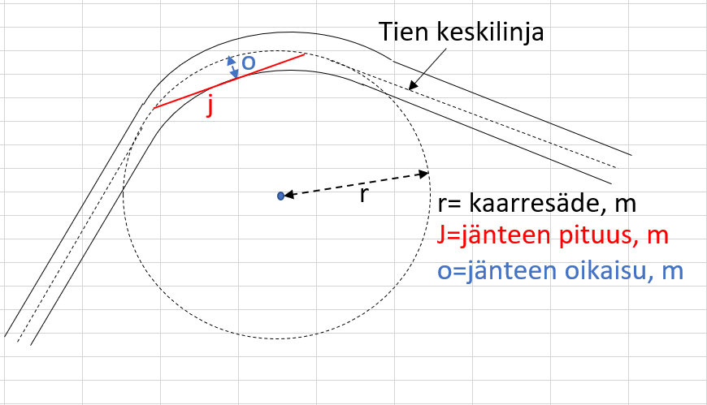
r
 |  |  |  |  |  | 30 | 2 |  |  |  |  |  |  | radiaanit | radiaanit | radiaanit
 |  |  |  |  |  | 40—50 | 1.5 |  |  |  | 3.9960136386 |  |  | 1.3819895128 | 0.18880681399 | 1.5707963268
r
r= kaarresäde, m
 |  |  |  |  |  | 60—90 | 1 |  |  |  | 0.1876870471 |  |  | sin | sin | sin
J=jänteen pituus, m
 |  |  |  |  |  | 100—110 | 0.5 |  |  |  | 21.290833333 |  |  | 0.98222887982 | 0.1876870471 | 1
 |  |  |  |  |  | 120< | 0
o=jänteen oikaisu, m

